상품제안서
쿨링 폴딩팬 무선 미니 선풍기 (4,000mah) 007[인쇄무료] | 상품코드: F23791

 |  |  |  |  |  |  | 02-412-0044 | www.easy1.co.kr
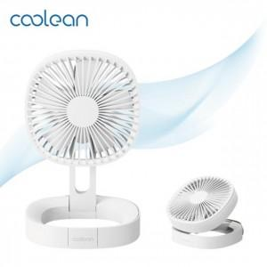

【상세/제작정보】 | 데스크 팬 부터 캠핑용 팬 까지 한번에 해결

【인쇄/포장옵션】 | 실크, 레이저 / 포장지포장

【공급단가】 | 수량 | 30~ | 50~ | 100~ | 300~ | 500~
*VAT별도 | 단가 | 15,910원 | 15,650원 | 15,270원 | 14,890원 | 14,630원

【상품 URL】 | http://www.easy1.co.kr/src/goods_detail.php?gdno=23791

